Лист1
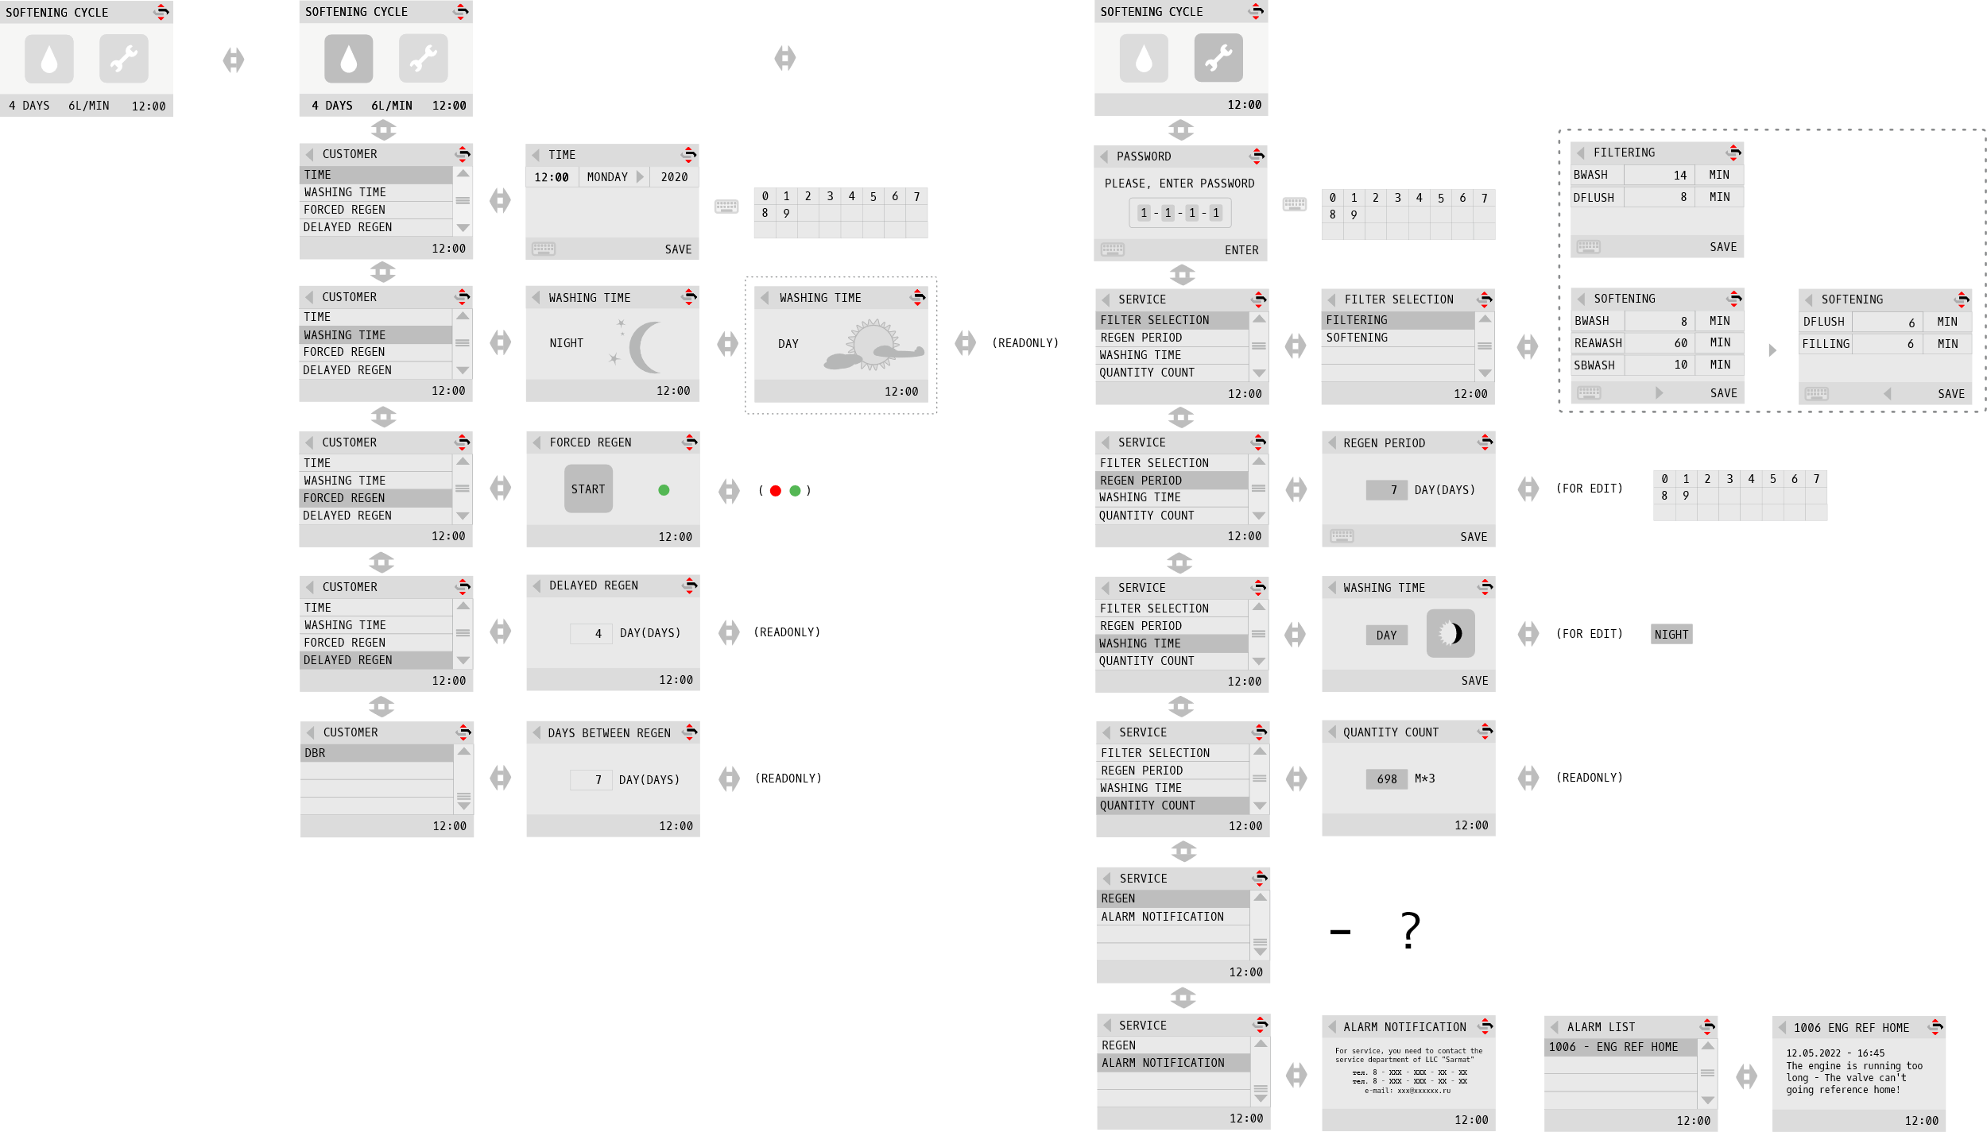
пользователь | инженер | должны быть какие то значения по умолчанию | должны быть какие то значения по умолчанию | основной экран | память нужна
текущее время | выбор фильтра(фильтрация, умягчение) | Фильтрация | Умягчение | время, логотип, скорость потока L/мин, ресурс и дни до промывки, | когда была последняя регенерация(в днях), максимальная скорость с которой проходила вода, общий объем воды прошедший через систему, когда был произведен первый запуск(в днях)
время промывки |  | обратная промывка(по времени) 14 мин. | обратная промывка (по времени) 8 мин.
принудительная ренерация |  | прямая промывка(по времени) 8 мин. | реагентная промывка (по времени) 60 мин.
отложенная регенерация |  | выход в рабочий режим | вторая обратная промывка (по времени) 10 мин.
дни между регенерациями |  |  | прямая промывка (по времени) 6 мин.
 |  |  | заливка в реагентный бак (по времени) 6 мин.
 |  |  | выход в рабочий режим
 | период между регенерациями (дни) | дни или дни недели(нужен встроенный календарь (неделя))
 | время промывки (день или ночь, когда система будет промываться) | дни или дни недели(нужен встроенный календарь (неделя))
 | объем системы между промывками(м3 по водосчетчику)
 | регенерация (немедленная или отложенная)
 | уведомление о сервисном обслуживание (позвоните в сервис, Сармат и номер телефона) | ежемесячно (12 месяцев) в случае просрока показывать уведомление(должна быть функция сброса автоматическая в случае сервисного обслуживания)

